8.5 Graphique 1
RERS 8.5 Les enseignants du premier degré public par département

[1] Évolution des effectifs des cinq plus grandes académies du premier degré public

Champ : les cinq plus grandes académies parmi celles de France métropolitaine + DROM au regard de leurs effectifs, agents ayant une mission d'enseignement dans le premier degré public, rémunérés par l’Éducation nationale et en activité au 30 novembre 2020.
Source : DEPP-MENJS, Panel des personnels issu de BSA, novembre 2020. |  |  |  |  |  |  | © DEPP

 |  | Grenoble | Lille | Créteil | Versailles | Lyon
 | 2010 | 16,032 | 21,217 | 23,768 | 29,266 | 14,783
 | 2011 | 15,738 | 20,534 | 23,378 | 28,617 | 14,618
 | 2012 | 15,813 | 20,218 | 23,422 | 28,522 | 14,697
 | 2013 | 16,192 | 20,736 | 24,010 | 29,774 | 15,110
 | 2014 | 16,234 | 20,663 | 24,614 | 29,858 | 15,230
 | 2015 | 16,468 | 20,858 | 25,276 | 30,304 | 15,659
 | 2016 | 16,618 | 21,142 | 26,136 | 30,818 | 15,859
 | 2017 | 16,693 | 21,197 | 26,813 | 31,285 | 16,366
 | 2018 | 16,707 | 21,488 | 27,237 | 31,960 | 16,620
 | 2019 | 16,528 | 21,498 | 27,529 | 32,193 | 16,469
 | 2020 | 16,629 | 21,353 | 27,787 | 32,498 | 16,622

Source : DEPP-MENJS, Panel des personnels issu de BSA, novembre 2020.

8.5 Carte 3 et 4
RERS 8.5 Les enseignants du premier degré public par département

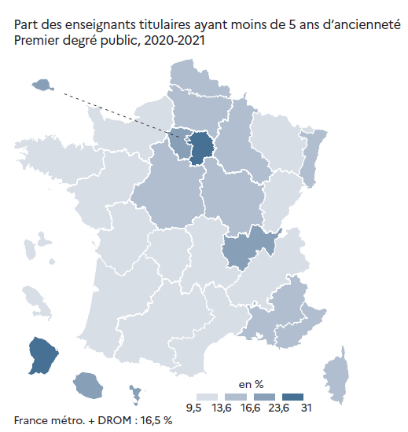
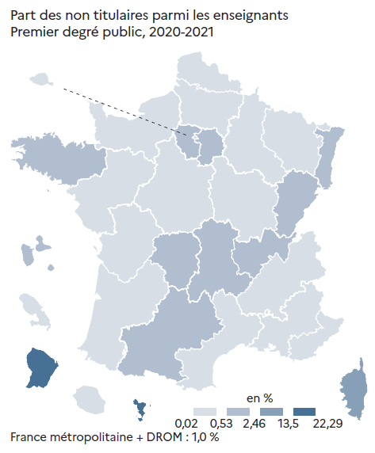
CODE | ACADEMIES | Part des moins de 5 ans ancienneté | part non titulaires | [3] Enseignants du premier degré public : part des non-titulaires parmi les enseignants du premier degré public en 2020-2021 (en %) |  | [4] Enseignants titulaires du premier degré public : part des enseignants titulaires du premier degré public ayant moins de 5 ans d'ancienneté en 2020-2021 (en %)
A02 | AIX-MARSEILLE | 15.9 | 0.4
A20 | AMIENS | 16.6 | 0.3
A03 | BESANCON | 13.0 | 0.9
A04 | BORDEAUX | 12.8 | 0.5
A06 | CLERMONT-FERRAND | 9.5 | 0.9
A27 | CORSE | 14.1 | 5.5
A24 | CRETEIL | 27.9 | 2.5
A07 | DIJON | 15.0 | 0.0
A08 | GRENOBLE | 13.0 | 0.5
A32 | GUADELOUPE | 12.8 | 1.5
A33 | GUYANE | 31.0 | 13.6
A09 | LILLE | 15.5 | 0.3
A22 | LIMOGES | 13.0 | 1.0
A10 | LYON | 18.1 | 0.8
A31 | MARTINIQUE | 12.3 | 0.1
A43 | MAYOTTE | 18.7 | 22.3
A11 | MONTPELLIER | 13.6 | 0.5
A12 | NANCY-METZ | 13.1 | 0.5
A17 | NANTES | 11.8 | 0.0
A23 | NICE | 13.9 | 0.2
A70 | NORMANDIE | 13.6 | 0.0
A18 | ORLEANS-TOURS | 14.6 | 0.3
A01 | PARIS | 21.3 | 0.1
A13 | POITIERS | 12.9 | 0.1
A19 | REIMS | 14.8 | 0.3
A14 | RENNES | 10.9 | 0.9
A28 | REUNION | 18.1 | 0.0
A15 | STRASBOURG | 16.4 | 1.0
A16 | TOULOUSE | 12.5 | 0.7
A25 | VERSAILLES | 23.6 | 1.2 |  |  |  | © DEPP
 |  |  |  |  | © DEPP
France métro + DROM |  | 16.5 | 1.0
 |  |  | © DEPP | Champ : France métropolitaine + DROM , agents ayant une mission d'enseignement dans le premier degré public, rémunérés par l’Éducation nationale et en activité au 30 novembre 2020. |  | Champ : France métropolitaine + DROM , agents ayant une mission d'enseignement dans le premier degré public, rémunérés par l’Éducation nationale et en activité au 30 novembre 2020.
► Champ : France métropolitaine + DROM, agents ayant une mission d'enseignement dans le premier degré public, rémunérés par l’Éducation Nationale et en activité au 30 novembre 2020. |  |  |  | Source : DEPP-MENJS, Panel des personnels issu de BSA, novembre 2020. |  | Source : DEPP-MENJS, Panel des personnels issu de BSA, novembre 2020.
Source : DEPP-MENJS, Panel des personnels issu de BSA, novembre 2020.

